Chi tiết địa chất
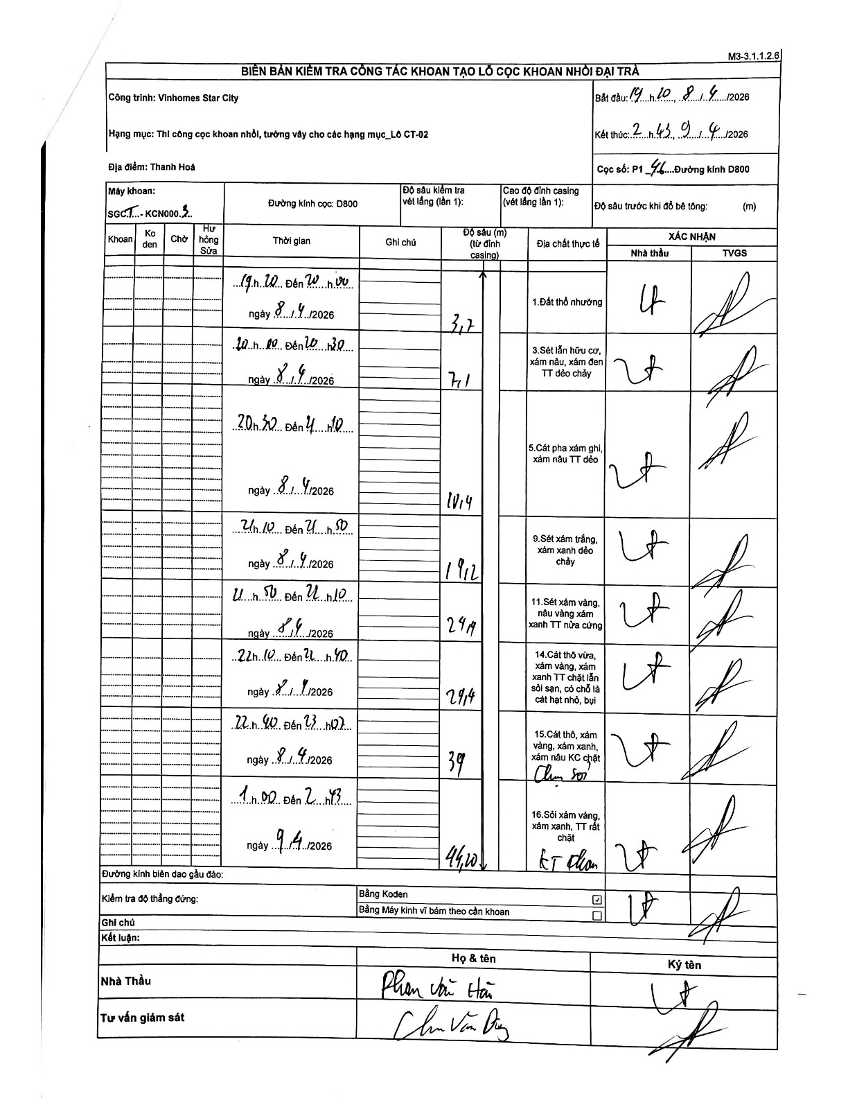
Dự án | Star City Thanh Hóa
Hạng mục | Thi công cọc khoan nhồi, tường vây cho các hạng mục_Lô CT-02
Tên bộ phận | Thanh Hoá
Số hiệu cọc | P1-46
Tên Máy khoan | SGCT-KCN0003
Đường kính | D800
Bắt đầu thi công | 19:10 08/04/2026
Kết thúc thi công | 21:43 09/04/2026

Địa chất TT | Đường kính | Mô tả lớp thiết kế | Từ (h) | Đến (h) | Cao độ từ | Cao độ đến | T.Gian (h) | Dài (m) | V (m/h) | Ghi chú
Đất thổ nhưỡng | D800 | Đất thổ nhưỡng | 19:20 08/04/2026 | 20:00 08/04/2026 | 0 | -3.7 | 0.67 | 3.7 | 5.55
2 | D800 | Sét lẫn hữu cơ, xám nâu, xám đen TT dẻo chảy | 20:00 08/04/2026 | 20:30 08/04/2026 | -3.7 | -7.1 | 0.5 | 3.4 | 6.8
3 | D800 | Cát pha xám ghi, xám nâu TT dẻo | 20:30 08/04/2026 | 21:10 08/04/2026 | -7.1 | -10.4 | 0.67 | 3.3 | 4.95
4 | D800 | Sét xám trắng, xám xanh dẻo chảy | 21:10 08/04/2026 | 21:50 08/04/2026 | -10.4 | -19.2 | 0.67 | 8.8 | 13.2
5 | D800 | Sét xám vàng, nâu vàng xám xanh TT nửa cứng | 21:50 08/04/2026 | 22:10 08/04/2026 | -19.2 | -24.4 | 0.33 | 5.2 | 15.6
6 | D800 | Cát thô vừa, xám vàng, xám xanh TT chặt lẫn sỏi sạn, có chỗ là cát hạt nhỏ, bụi | 22:10 08/04/2026 | 22:40 08/04/2026 | -24.4 | -29.4 | 0.5 | 5 | 10
7 | D800 | Cát thô, xám vàng, xám xanh, xám nâu KC chặt | 22:40 08/04/2026 | 23:00 08/04/2026 | -29.4 | -39 | 0.33 | 9.6 | 28.8 | Chưa sỏi
8 | D800 | Sỏi xám vàng, xám xanh, TT rất chặt | 01:00 09/04/2026 | 02:43 09/04/2026 | -39 | -44.2 | 1.72 | 5.2 | 3.03 | KT khoan

ẢNH BIÊN BẢN GỐC

